VirtualBox1
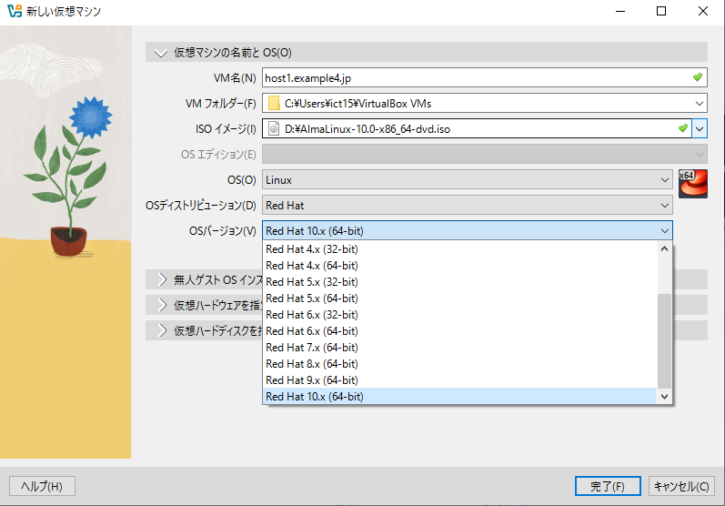
【VirtualBoxマネージャーでの設定】
◆仮想マシンの作成
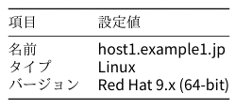

 |  | ※実習では10.0

◆ISOイメージの設定
 | AlmaLinux-10.0-x86_64-dvd.iso

◆ハードウェア設定
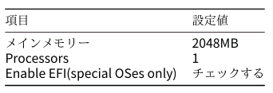

 |  |  | ※EFIは画面サイズの問題で本質ではない

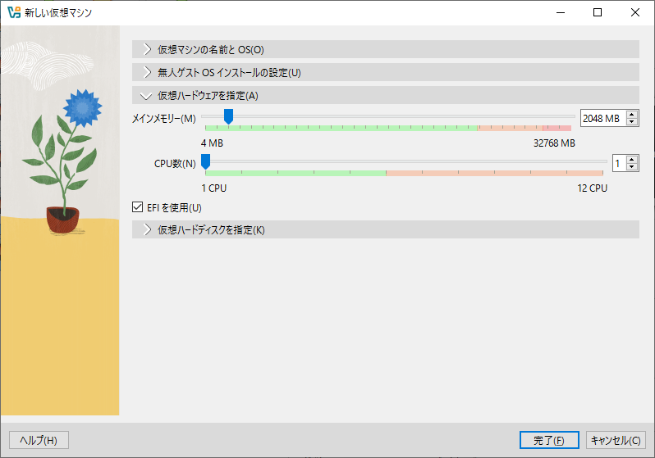

◆ハードディスク設定

VirtualBox2
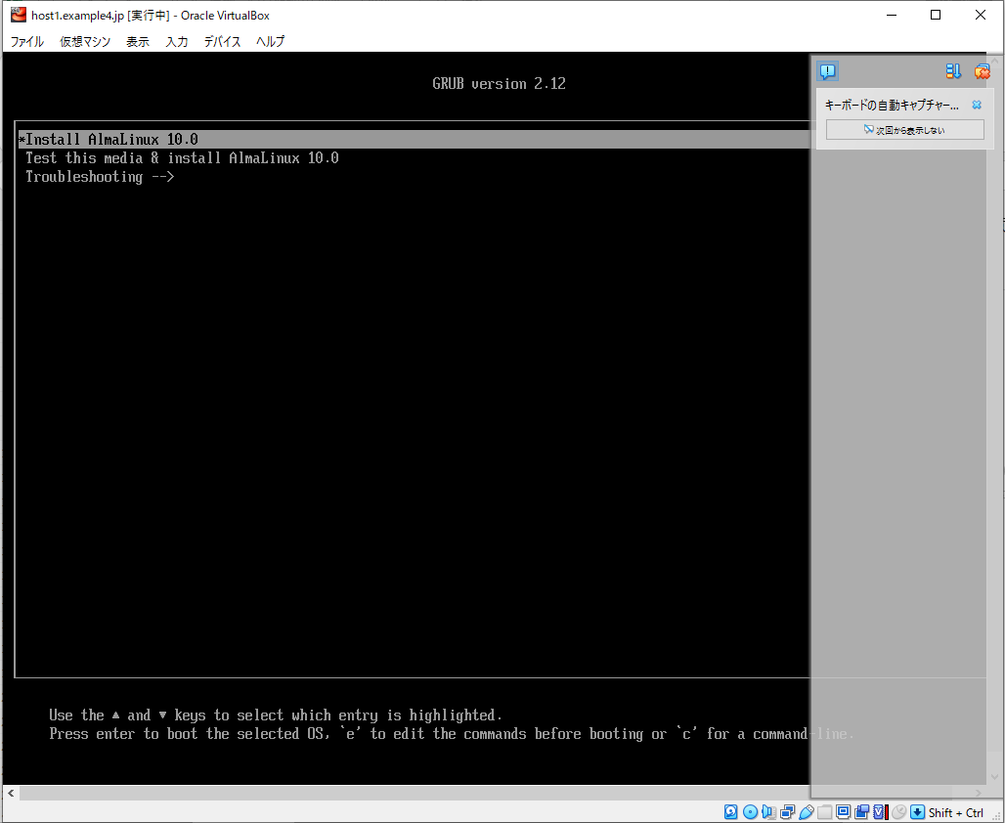
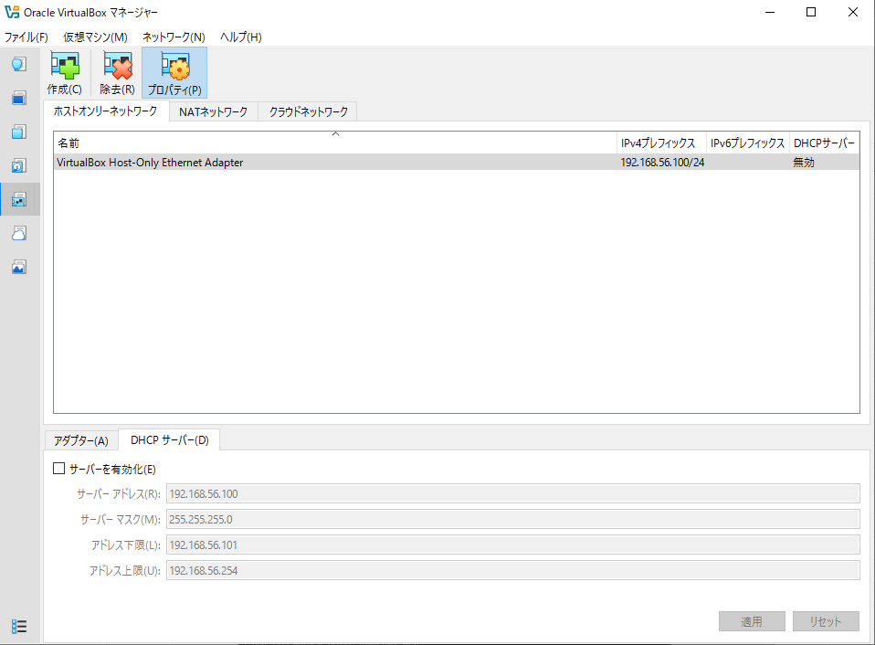
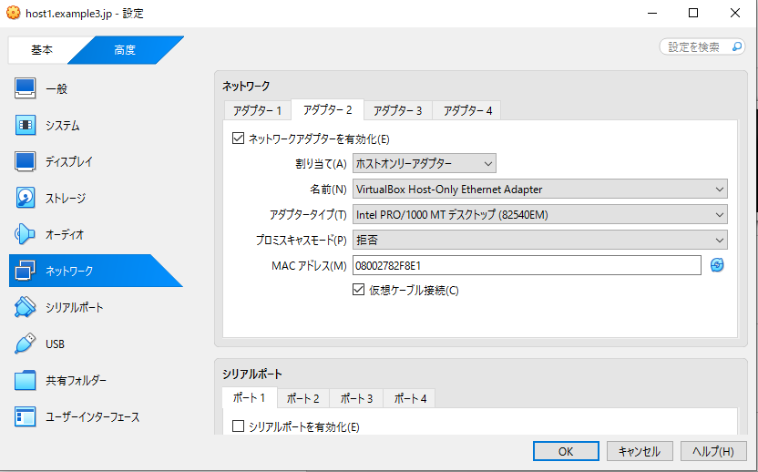
【VirtualBoxマネージャーでの設定】
◆ネットワークの追加
 | ホストオンリーアダプターの追加
 |  | 「ネットワーク」を選択
 |  |  | Host-only Networks
 |  |  | DHCPサーバーのチェックを外す

 | ネットワークアダプターの追加
 |  | 「ネットワーク」を選択
 |  |  | 「アダプター2」を選択し有効にする | ※アダプタ1はNAT用
 |  |  | 「割り当て」を「ホストオ ンリーアダプター」に設定

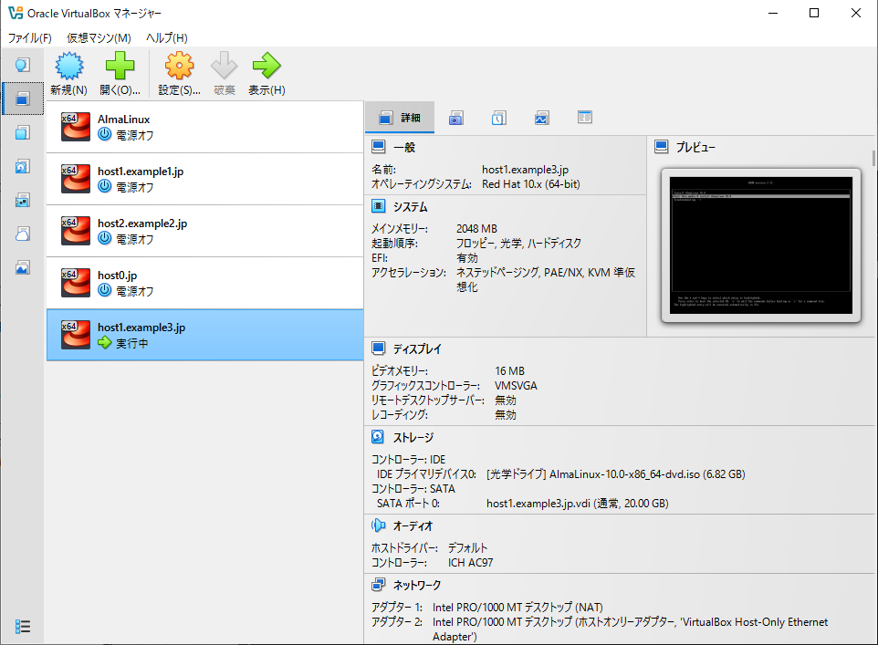
選択して起動
◆OSのインストール
 | 起動オプションは、Installでよい

ALMALinux
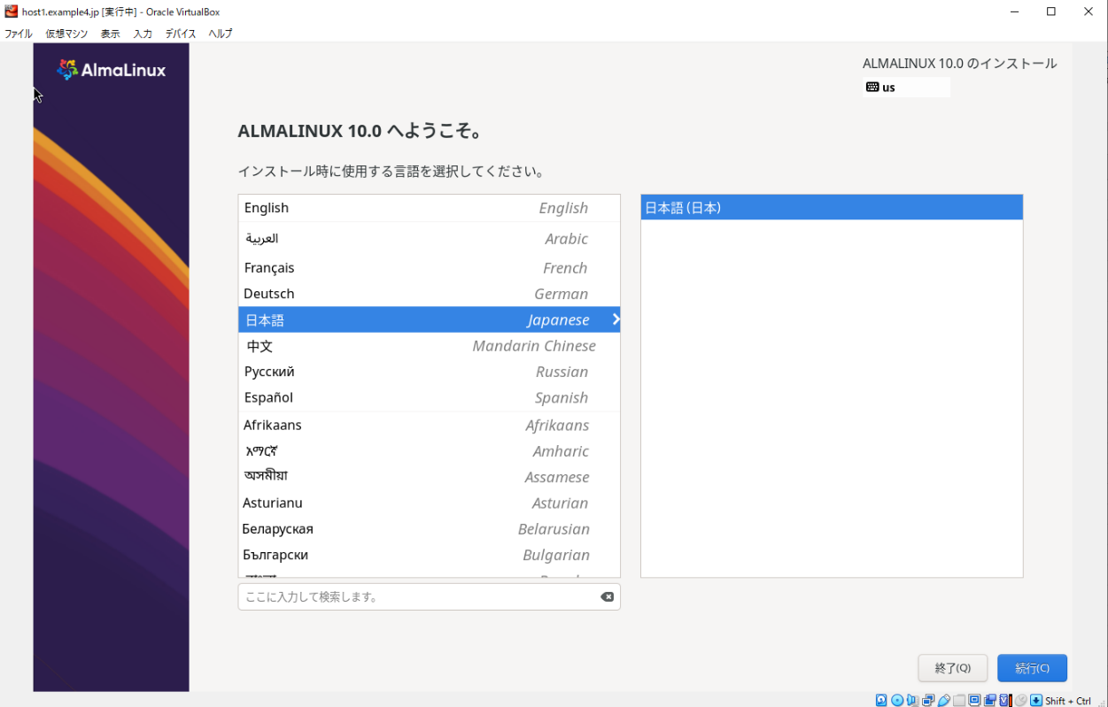
【ALMALinuxのインストール時の設定】
◆言語選択
 | 日本語

◆インストール概要 |  | ※以下3項目が赤字となっている
 | ・インストール先 |  | ※確認して問題なければ完了
 |  | 仮想マシン作成時に新規作成した仮想ハードディスクがローカル標準ディスクとして選択されて います。また、そのデバイスのパーティション設定は自動構成が選択されています。
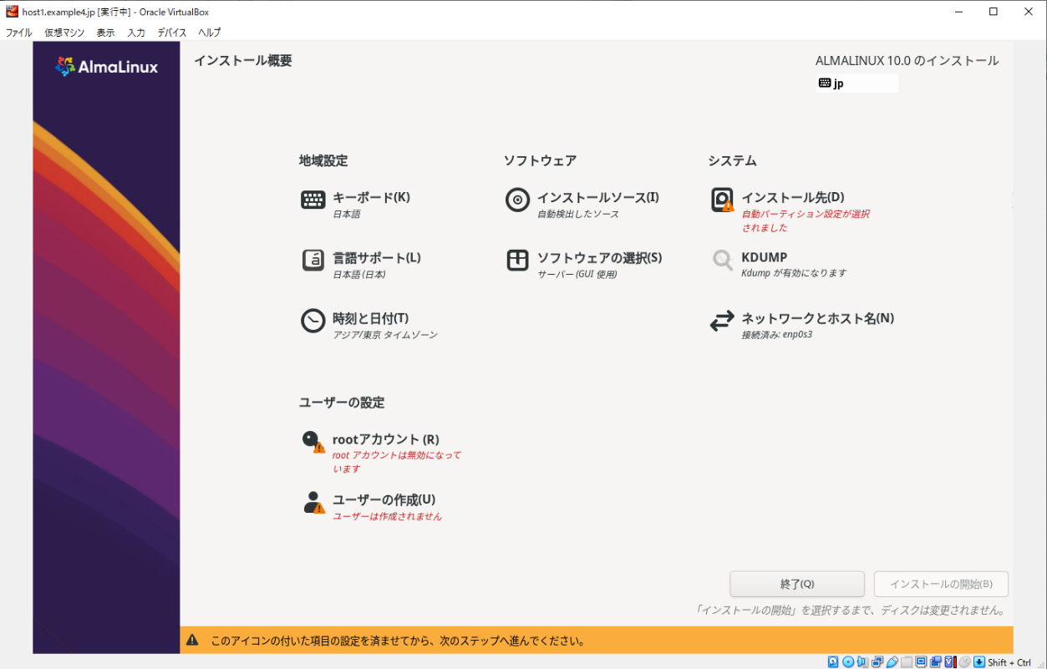
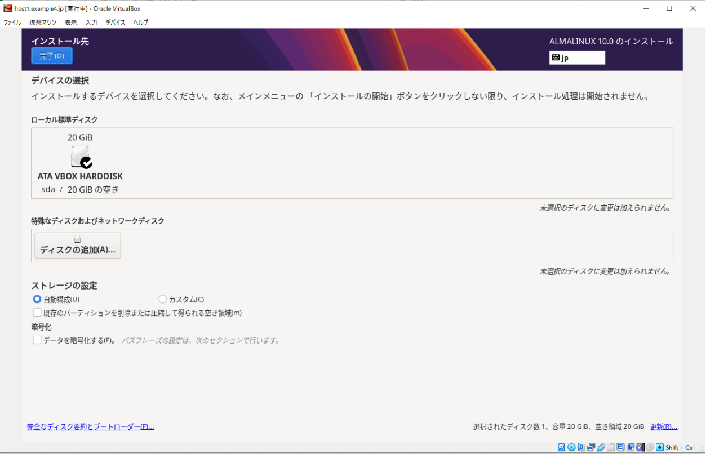

 | ・rootアカウント
 | ※ユーザーを作成するば良い

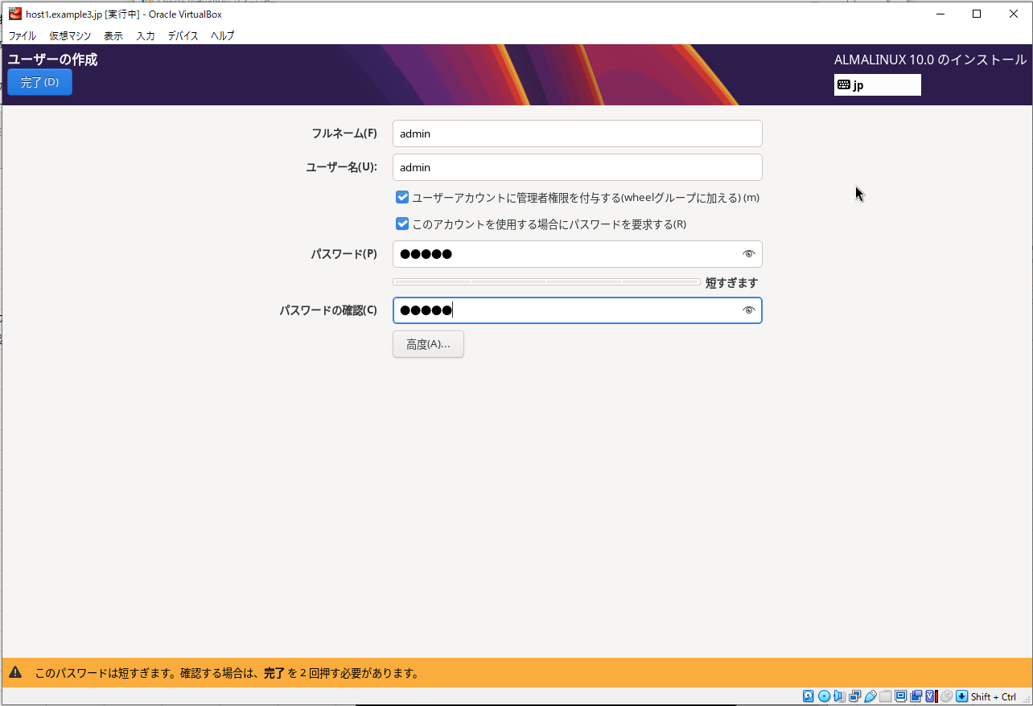
 | ・ユーザーの作成
 |  |  |  | ・ネットワークとホスト名の設定 | 追加したホストオンリーアダプタがあればよい

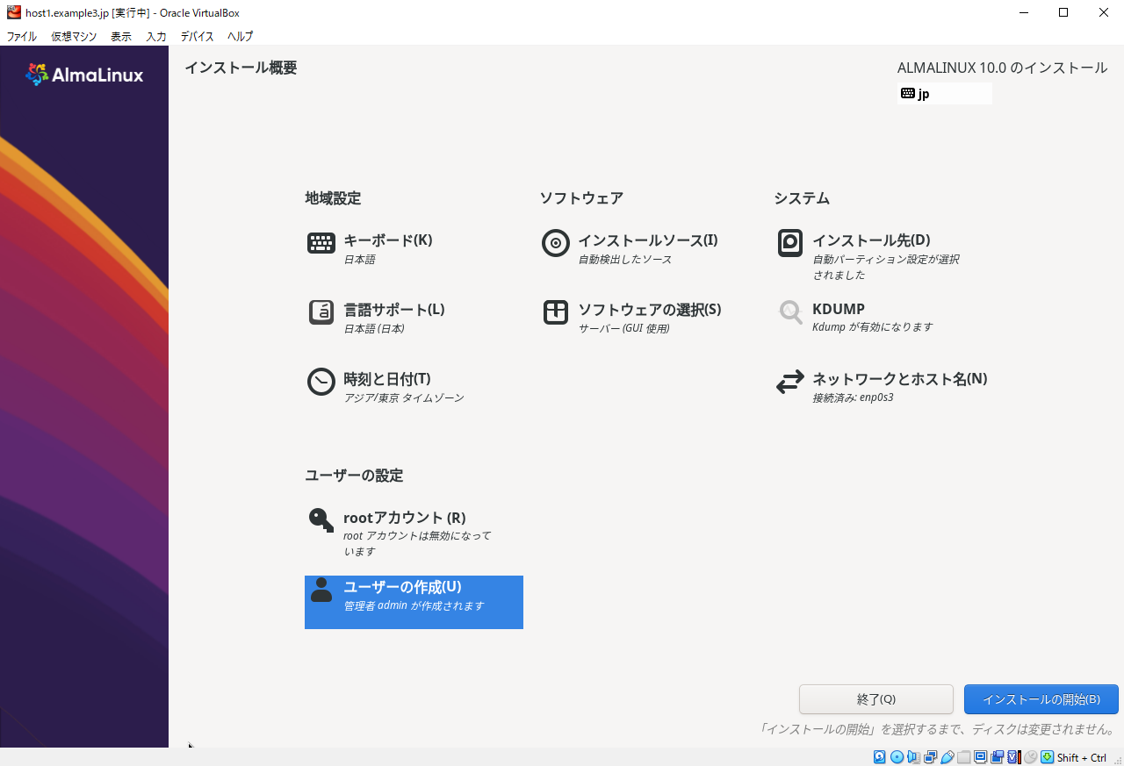

赤字が消えれば
インストール開始

ALMALinux複製
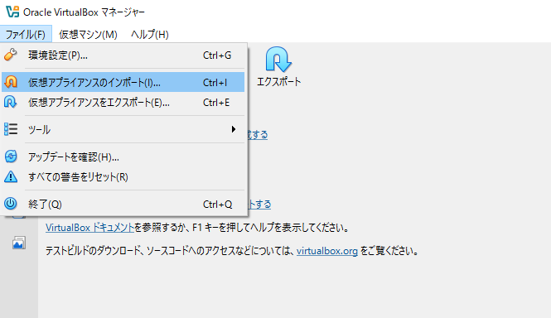
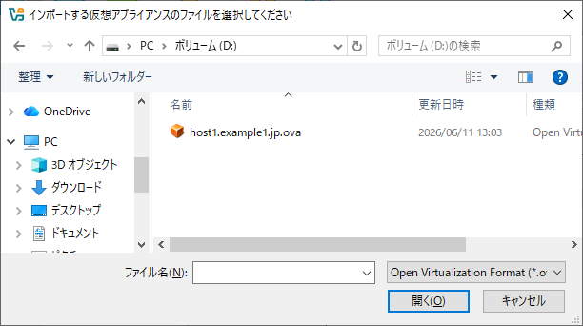
エクスポートする | 元になる仮想マシンを選択
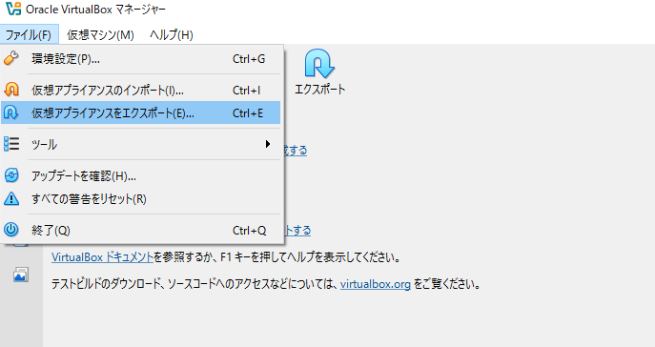
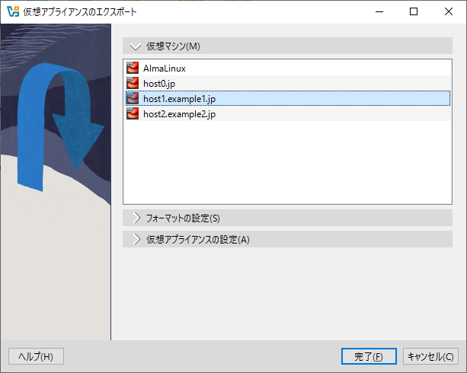

インポートする

Web設定
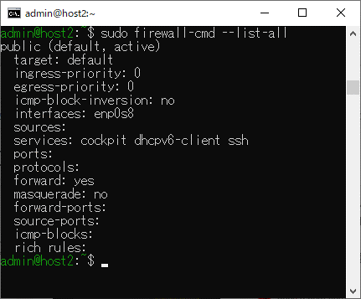
◆Webサーバー構築の手順 |  |  |  | コマンド |  |  |  |  | ファイアウォールの確認 | sudo firewall-cmd --list-all
1 | インストール |  | 1 | sudo dnf install httpd |  |  |  |  | 設定前
 |  | ApacheHTTPサーバーのパッケージ名はhttpd
 |  |  | 2 | sudo systemctl start httpd |  | 起動しているかの確認は | sudo systemctl status httpd
2 | Webサーバーの起動 |  |  | ※停止はstartをstopに変更 |  | ローカル接続の確認は | curl localhost | またはブラウザで確認

3 | ファイアウォールの設定 |  | 3 | sudo firewall-cmd --add-service=http --zone=public
4 | システム起動時の自動起動設定
 | `3に--permanentを追加する
 |  |  | 4 | sudo firewall-cmd --add-service=http --zone=public --permanent
 | ※DNSサーバーの構築に比べて設定ファイルの編集が無い

 |  |  |  | ※設定を消す場合 | sudo firewall-cmd --remove-service=http --zone=public --permanent

 |  |  |  |  |  |  |  |  | 設定後
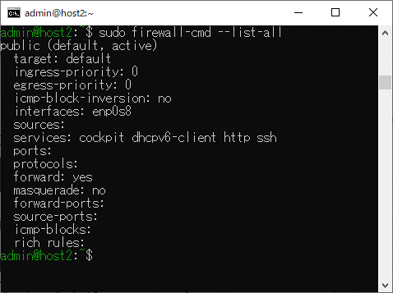

httpが追加されている

DNS設定
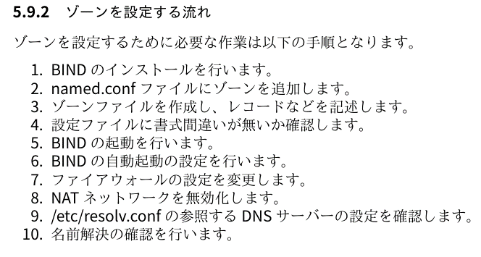
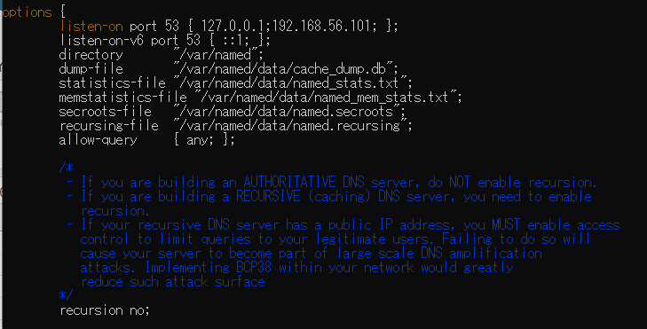
追加
 |  |  | host1.example1.jpの場合 |  | named.conf

 |  | インストール1 | sudo dnf install bind bind-chroot
 |  | ファイル操作2 | sudo vi /etc/named.conf
 |  | ファイル操作3 | sudo cp -p /var/named/named.empty /var/named/example1.jp.zone
 |  |  | sudo vi /var/named/example1.jp.zone
 |  |  |  | example1.jp.zoneの記述内容※赤字は作成する対象により変更する
$TTL 3H
$ORIGIN example1.jp.
@ IN SOA host1 root (
2026061101 ; serial
1D ; refresh
1H ; retry
1W ; expire
3H ) ; minimum
NS host1.example1.jp.
MX 10 mail.example1.jp.
host1 A 192.168.56.101
www A 192.168.56.101
mail A 192.168.56.101
localhostをanyに変更

 | 手順と操作が多いですが、内容を切り分けると、下記4つになります

yesをnoに変更
※recursion（再帰問合せ）
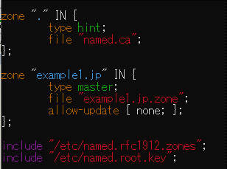
1 | DNSサーバーを構築するためのソフトウェアのインストール
2-3 | 設定ファイルへの記述、作成
5-8 | DNSサーバーを動作させるための設定
4,9-10 | 設定ファイルの記述や、設定が正しいか確認する手順
追加
 |  | 4 | sudo named-checkconf
 |  |  | sudo named-checkzone example1.jp. /var/named/example1.jp.zone
 |  | 5 | sudo systemctl start named-chroot
 |  |  | sudo systemctl enable named-chroot
 |  |  | ※ファイルの修正や追加時は、reatartやreloadを使用
 |  |  | sudo systemctl restart named-chroot
 |  |  | sudo systemctl reload named-chroot
 |  | 7 | sudo firewall-cmd --add-service=dns --zone=public --permanent
 |  |  | sudo firewall-cmd --reload

 |  | 8 | sudo nmcli connection down enp0s3
 |  |  | ※サーバーを再起動するとenp0s3の設定が動作しているため、これは再度実行すること
 |  | 9 | cat /etc/resolv.conf

 |  | 10 | dig host1.example1.jp

dovecot設定
 | mail_location = mbox:~/mail:INBOX=/var/mail/%u

変更なし
 | mail_privileged_group = mail
 | mail_access_groups = mail
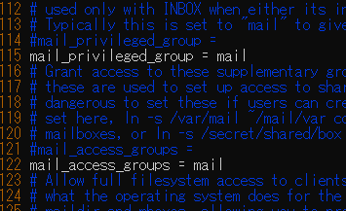

sudo vi /etc/dovecot/conf.d/10-mail.conf

 | disable_plaintext_auth = no

sudo vi /etc/dovecot/conf.d/10-auth.conf

 | ssl = no

sudo vi /etc/dovecot/conf.d/10-ssl.conf

確認
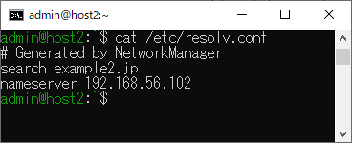
sudo firewall-cmd --list-all
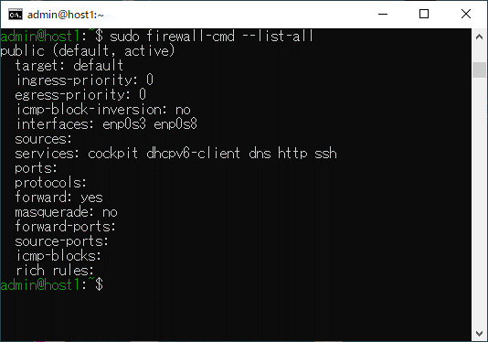
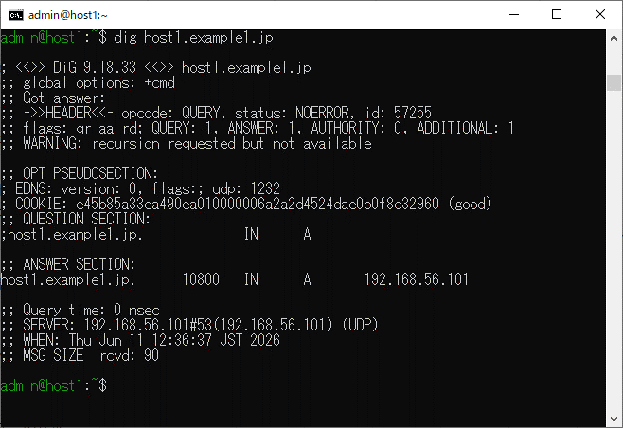

cat /etc/resolv.conf
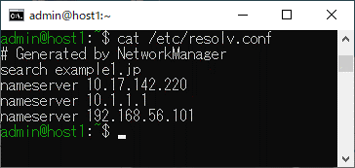

 | コマンドプロンプトからの確認 | nslookup host1.example1.jp 192.168.56.101
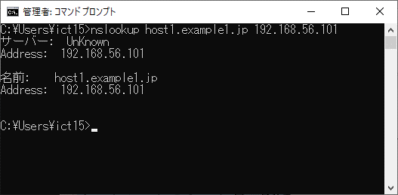

ip -4 a

sudo nmcli connection down enp0s3

非アクティブになる

ip -4 a

cat /etc/resolv.conf

